Sheet1
부트 스트랩 |  | http://bootstrapk.com/ | 주제 | 부가적으로 알면 좋은 것
 | 개념
 |  | *반응형 |  | 반응형 웹
 |  | 모바일 우선인 웹 프로젝트 개발을 위한 가장인기 있는 HTML, CSS, JS FrameWork |  |  | 다양한 DEVICE(Mobile - smart phone, tablet)따라 적절하게 반응한다
 |  | "웹사이트 개발시의 FrameWork" |  |  | 웹페이지를 만드는 방법 3가지
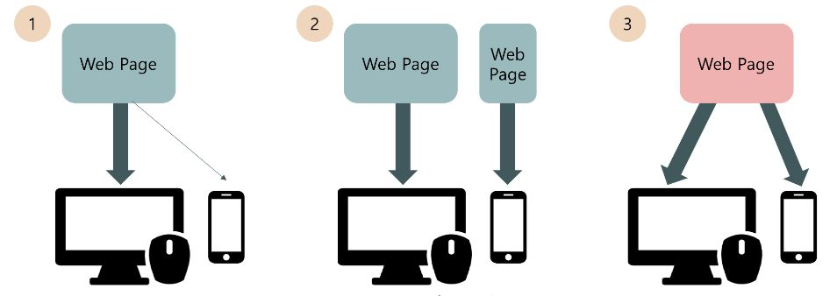
 |  | "HTML, CSS, JS 도우미"
 |  | "View를 예쁘게 꾸미기"
 | 어떻게 도와줄까?
 |  | "코딩의 양을 줄여준다"
 |  | 웹페이지를 작성하다보면 HTML, CSS, JS파일의 전부 코딩해야한다
 |  | 개별적으로 코딩 할 경우 웹페이지에따라서 코딩의 분량이 상당히 많다
 |  | "웹 페이지 제작시에 가장 많이 사용하는 CSS, JS파일을 미리 만들어 놓고 사용함"
 |  |  |  |  | 1. Desktop PC버전으로 웹페이지 만듦
 |  |  |  |  |  | Mobile에서 보면 화면이 굉장히 작게 보인다
 |  |  |  |  | 2. Desktop PC & Mobile 별도의 버전으로 웹페이지를 만듦
 |  |  |  |  |  | 불 필요하다
 |  |  |  |  | 3. 웹 페이지를 하나로 만들고 그 페이지가 적절하게 반응(반응형)

 | 설치 | 부트스트랩은 사이트에서 다운받은 후 크게 3가지 방법으로 사용할 수 있다.

 |  | 1. 웹서버에 올려서 사용하는 방법
 |  | 2. CDN(Contents Delivery NetWork)을 이용하는 방법
 |  | CDN상황에 종속적으로 되어 느려질 수 있다
 |  | 3. Bower 패키지를 이용하는 방법
 |  | 별도의 패키지관리도구 http://bower.io 참고

웹서버에 올려서 사용 | [ 1-1 ] | 부트스트랩 다운로드
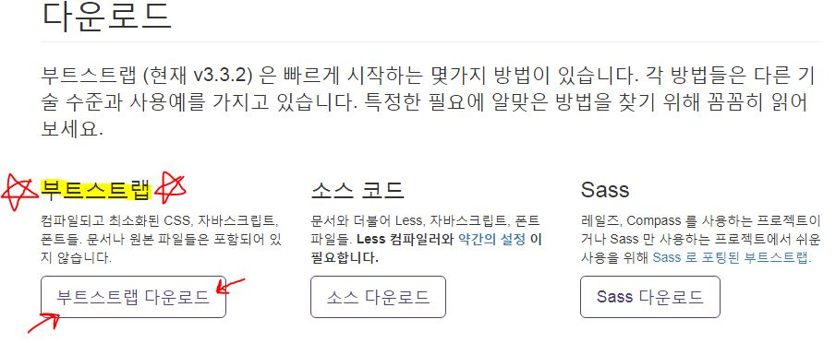

 | [ 1-2 ] | 부트스트랩 압축풀기

 |  | < 부트스트랩 구조 >
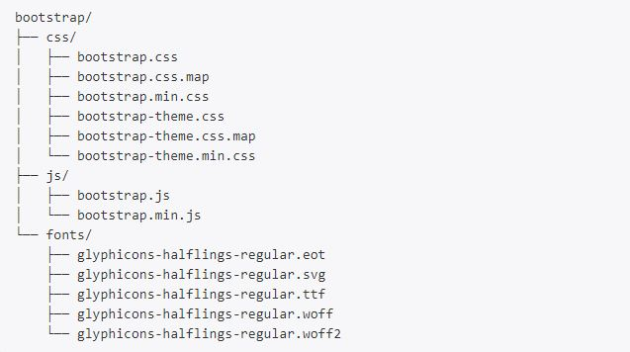


 | [ 1-2-1 ] | 설명 |  |  |  |  | 소스코드
 |  | 부트스트랩이 어느 웹프로젝트에도 쉽게 적용하기 위한 가장 기본적인 형태
 |  | 파일 중 파일명 중간에 .min인 파일은 원래파일을 압축한 형태로
 |  | 실제 파일에 적용할때에는 .min파일을 사용하는것이 좋다
 |  | 실제로 CSS파일 2개, js파일 1개, fonts파일 1개로 구성

 | [ 1-3 ] | 스프링에 적용
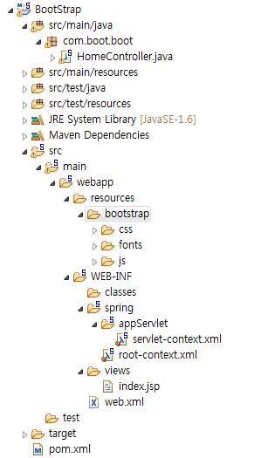

 |  |  |  |  |  |  | 말 그대로 소스코드
 |  |  |  |  |  |  | dist폴더 위의 부트스트랩 폴더와 동일한 내용 | dist폴더-프리컴파일된 다운로드 섹션
 |  |  |  |  |  |  | 웹개발할때에는 필요X
 |  |  |  |  |  |  | 부트스트랩을 만들거나 참고하여 웹개발을 할 경우에 참고

 |  |  |  |  |  |  | Sass
 |  |  |  |  |  |  | 별도의 어플리케이션을 사용해야하며 Ruby 웹프레임워크를 설치해야한다 - 자세한 내용은 부트스트랩 홈페이지 참조

 | [ 1-4 ] 기본준비
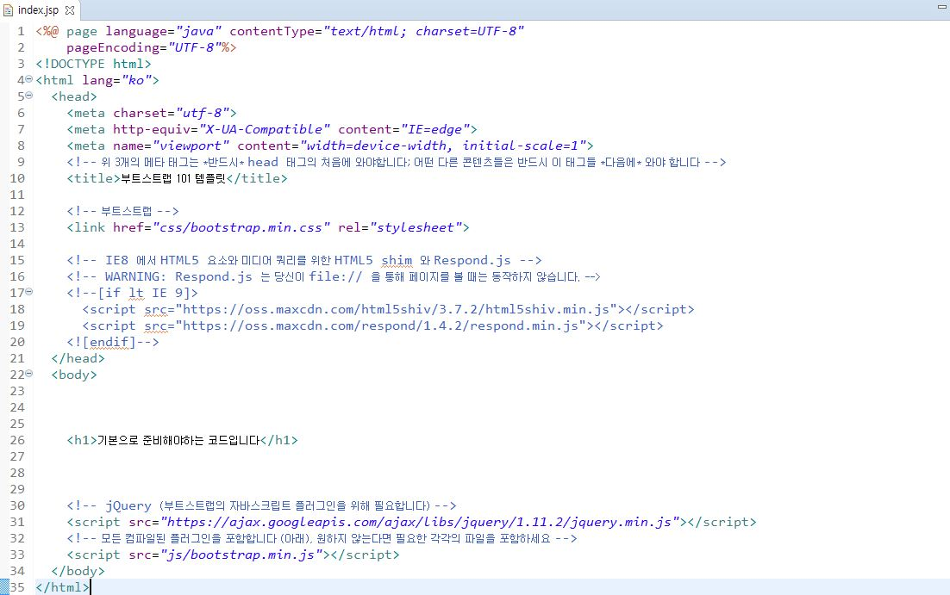

 | [ 2 ] CDN을 이용 | http://devstory.ibksplatform.com/2017/08/blog-post_21.html |  |  | 참고

 |  | 이제 <body></body>안에서 원하는 작용들을 넣을 수 있다

 | ★템플릿은 부트스트랩을 안깔아도 사용할 수 있다~!★
 | 템플릿
 | [ 1 ] 원하는 템블릿 다운 | https://coding-factory.tistory.com/40
 | [ 2 ] 압축해제
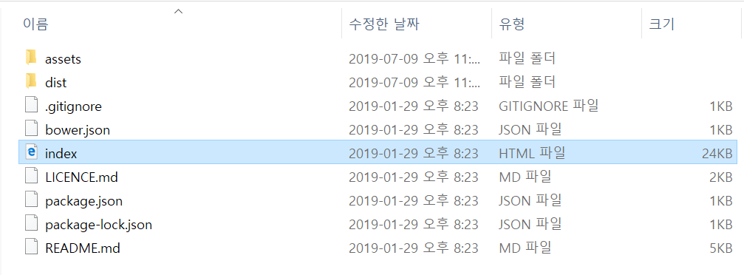
 | [ 3 ] index파일 열기

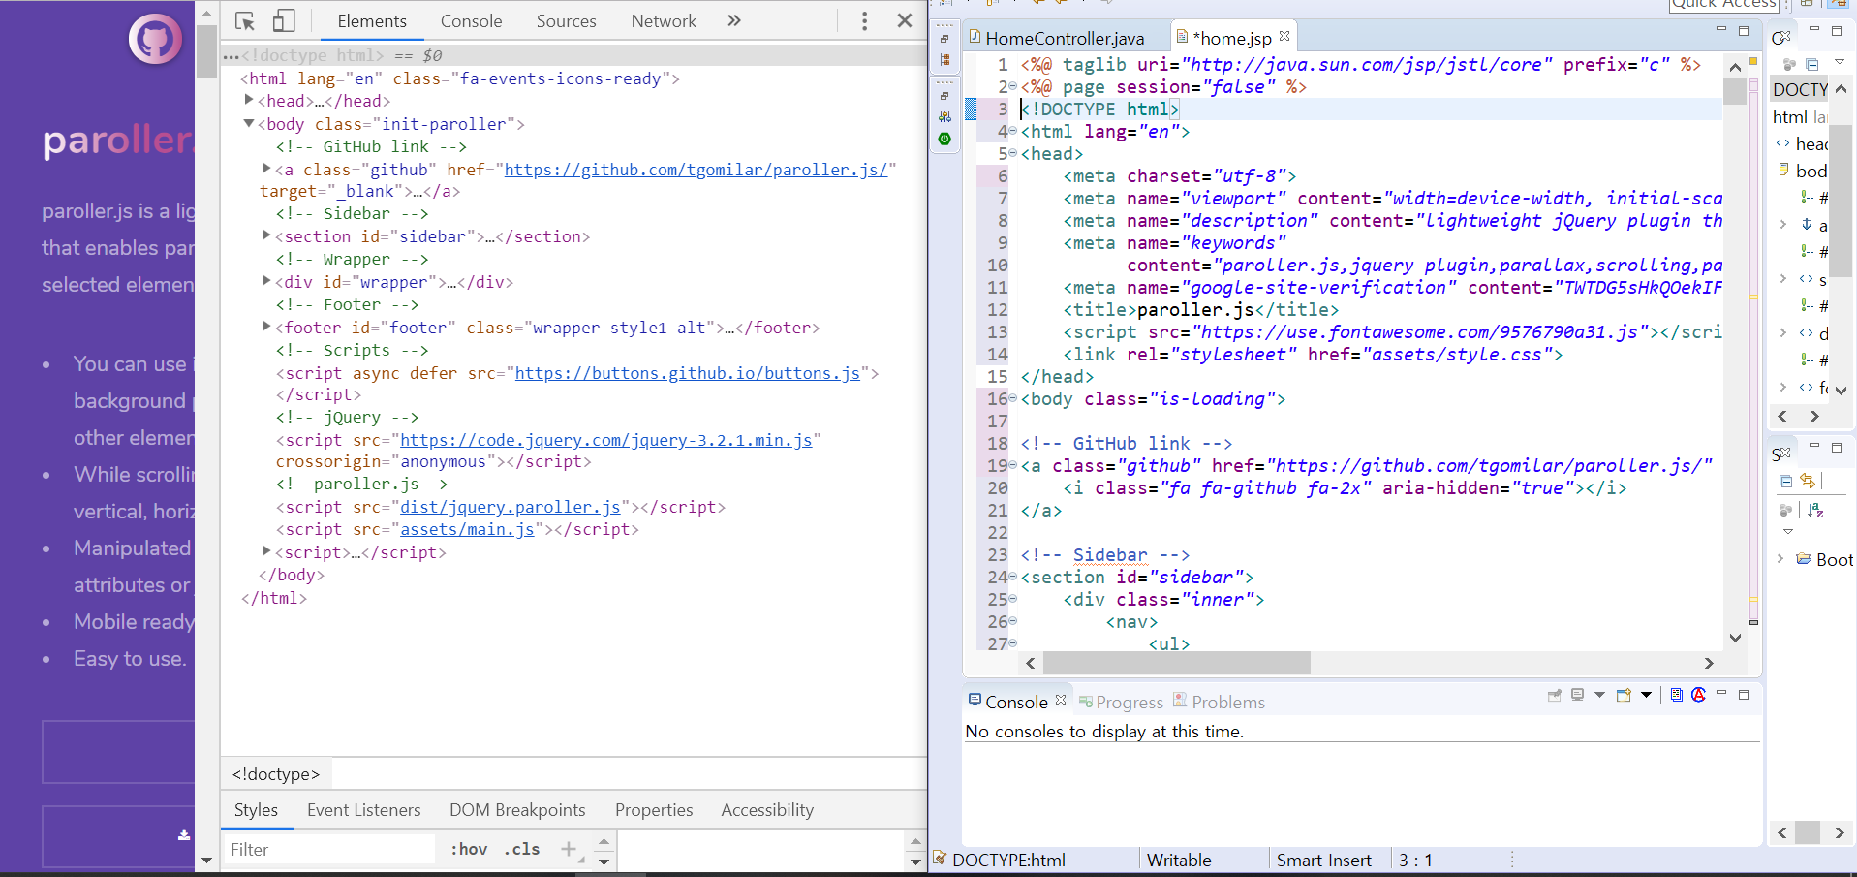
 | [ 4 ] 오픈한 index파일 페이지 소스 home.jsp에 넣기

 | [ 5 ] 폴더 파일들을 resources에 넣기
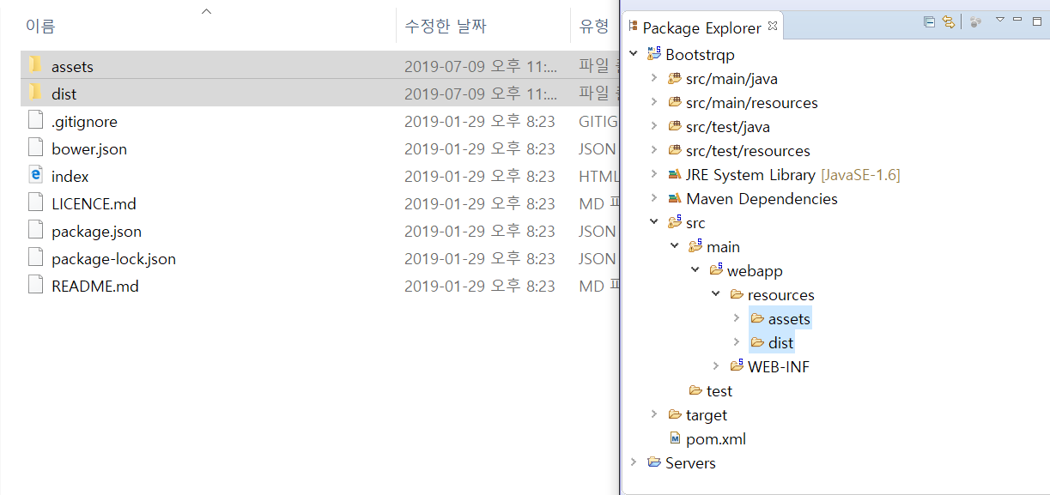

 | [ 6 ] 경로 고치기
 | [ 6-1 ] CSS | <link href=".css"/>로 끝나는 코드들
 | 전

 | 후

 |  | type을 추가하고
 |  | href의 절대경로를 상대경로로 바꿔준다 | Context 아래 resource 아래 파일

 | [ 6-1 ] JS | <script src=" .js"></script>로 끝나는 코드
 | 전

 | 후

 |  | <c :url values에 경로를 넣어서 script에 넣어준다
 |  | 중간에 경로는 자기가 지정한 경로로 넣어준다

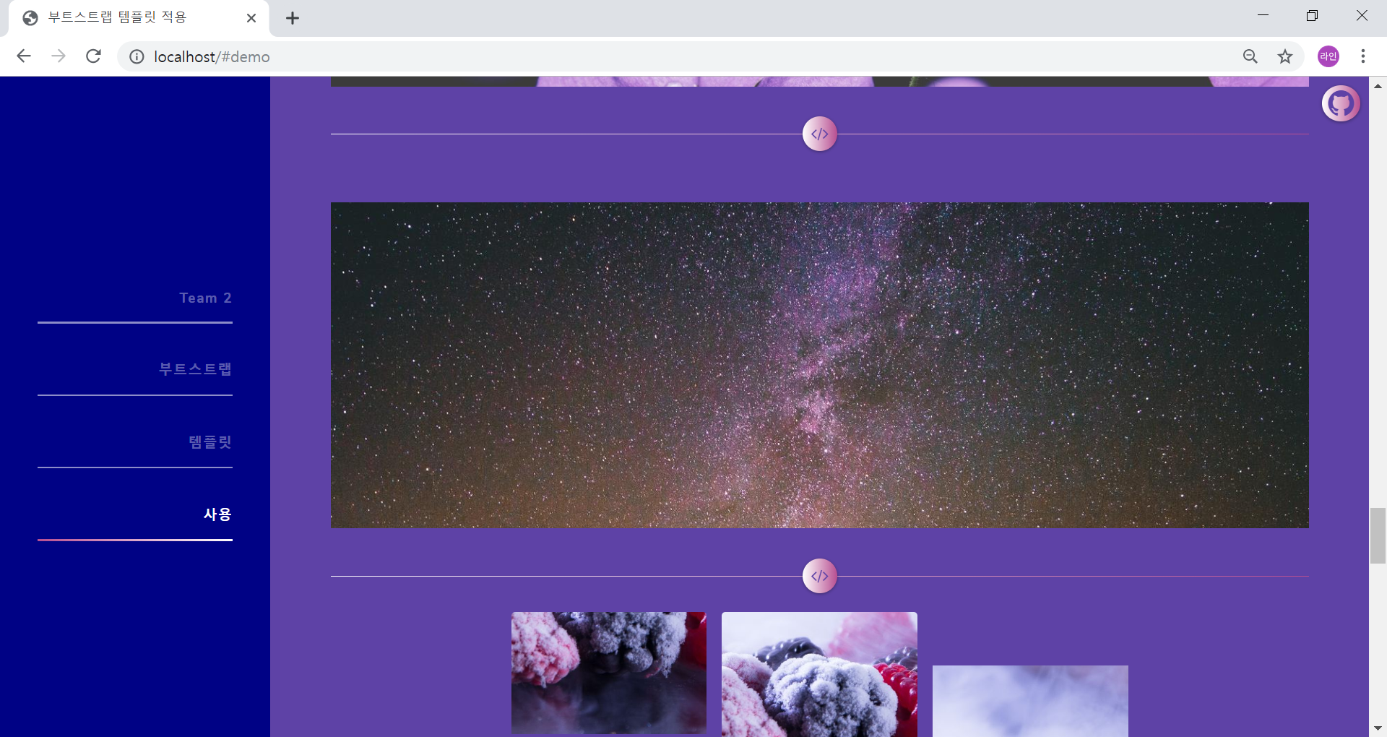
 | 결과

